상품제안서
캔버스 원피스 방수 빅포켓 꽃집 공방 카페 주방 앞치마 | 상품코드: S29278

 |  |  |  |  |  |  | 02-713-8555 | www.synergygift.co.kr
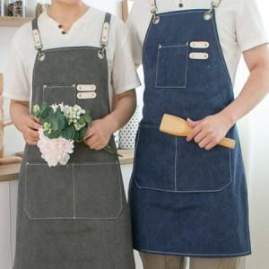

【상세/제작정보】

【인쇄/포장옵션】 | 실크, 자수, 풀칼라 / OPP(비닐)

【공급단가】 | 수량 | 50~ | 100~ | 500~ | 1,000~ | 2,000~
*VAT별도 | 단가 | 11,050원 | 10,450원 | 9,940원 | 9,690원 | 9,520원

【상품 URL】 | https://www.synergygift.co.kr:443/src/goods_detail.php?gdno=29278

